送付希望届出書
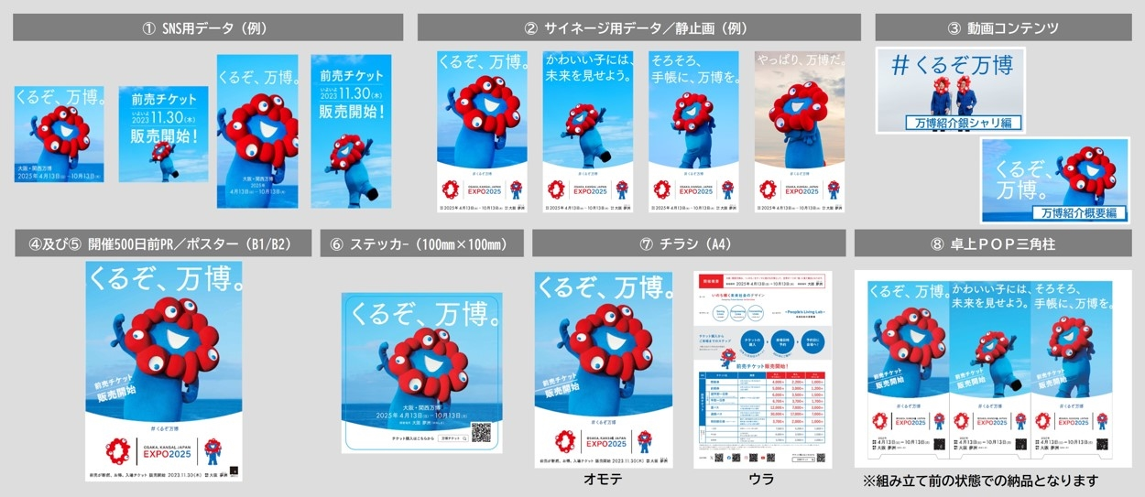
送付希望届出書
投稿先／掲出先を
記入してください。
＜例＞
・弊社Instagram
・弊社各店舗（何か所）
・弊社オフィス内（何か所）
 | この度の大阪・関西万博開催500日前プロモーションにご協力賜れます場合には、お手数ですが、
 | 下記必要事項をご記入の上、（ 500daystogo@expo2025.or.jp ）まで本申込書の送付をお願いします。

①～⑧のうちご希望の
ツールに〇をしてください。
 |  | ご希望 | プロモーションツール | ご希望枚数 | 投稿先／掲出先
 |  |  | ① SNS用データ／ 500 days to go | データで送付
 |  |  | ② サイネージ用データ／静止画4種 | データで送付
 |  |  | ③ 動画コンテンツ | データで送付
 |  |  | ④ ポスター（B1）
ご希望枚数を
10～100枚の範囲で
記入してください。
 |  |  | ⑤ ポスター（B2）
 |  |  | ⑥ ステッカー（100mm×100mm）
 |  |  | ⑦ チラシ（A4）
 |  |  | ⑧ 卓上ＰＯＰ三角柱

 | ※①～③のデータは下記ご担当者様メールアドレス宛てに博覧会協会からお送りいたします。
 | ※④～⑧の各種ＰＲツールは下記ご住所、ご担当者様宛に博覧会協会からお送りいたします。
 | ※各種ＰＲツールの枚数については、恐れ入りますが、実際に掲出いただける枚数でのお申し込みにご協力をお願いいたします。
 | （10～100枚の範囲でご検討いただけますが、100枚以上のご協力をいただけます場合は別途ご相談ください）
 | ※送付先については、配送可能な件数に限りがあるため、送付先の集約にご協力いただけますようお願いいたします。
 | ※各種ＰＲツールのご希望枚数につきましては、他の団体様からの集計の結果によってはご希望に添えない場合があります。

データ及びポスターの送付にあたって、次の事項のご記入をお願いします。

 | ◆送付先情報
 | 会社名・団体名

 | 送付先住所 | 〒

 | ご担当者様の所属（部署名）・肩書・氏名

 | お電話番号
＜例＞博覧会協会機運醸成局（担当●●）、あるいは各経済団体や官公庁や地方六団体など
 | ご担当者様 メールアドレス

 | 紹介元

 | 備考

＜例＞配送希望日時などがあればご記入ください。
 | ◆問合せ先
 | 公益社団法人2025年日本国際博覧会協会 機運醸成局 企画部 企画課
 | 電話番号：06-6625-8659 メールアドレス：500daystogo@expo2025.or.jp

 | ◆ＰＲツール例

